SEGUIMIENTO SEGUNDO TRIM 23
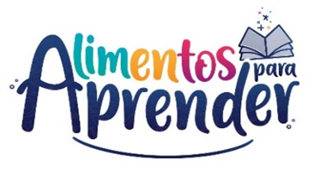 |  | Unidad Administrativa Especial de Alimentación Escolar -Alimentos para Aprender
 |  | Seguimiento Proyecto de Inversión Segundo Trimestre 2023

CODIGO BPIN | PROYECTO | PRODUCTO | APR. VIGENTE | COMPROMISO | OBLIGACION | EJECUCIÓN FINANCIERA | EJECUCIÓN FÍSICA
2020011000155 | Apoyo a la implementación del Programa de Alimentación Escolar - Alimentos para aprender nacional | Servicio de apoyo financiero a entidades territoriales para la ejecución de estrategias de permanencia con alimentación escolar | $ 1,304,310,984,096.00 | $ 1,294,148,404,581.00 | $ 825,008,365,087.33 | 63.25% | 27%
 |  | Servicio de fomento para la permanencia en programas de educación formal | $ 4,082,136,883.00 | $ 1,231,652,734.00 | $ 358,510,625.70 | 8.78% | 25%
 |  | Servicio de asistencia técnica en educación inicial, preescolar, básica y media | $ 9,138,304,000.00 | $ 3,259,441,416.00 | $ 476,325,296.57 | 5.21% | 25%
Total |  |  | $ 1,317,531,424,979.00 | $ 1,298,639,498,731.00 | $ 825,843,201,009.60 | 62.68%
Fuente: SIIF Nación - corte 30 06 2023

